상품제안서
터틀 캐리어 가방 2 | 상품코드: F25629

 |  |  |  |  |  |  | 02-412-0044 | www.easy1.co.kr
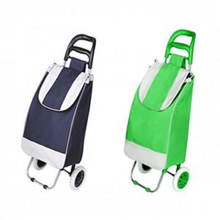

【상세/제작정보】

【인쇄/포장옵션】 | / 별도문의

【공급단가】 | 수량 | 50~ | 100~ | 500~ | 1,000~ | 2,000~
*VAT별도 | 단가 | 9,620원 | 9,470원 | 9,240원 | 9,000원 | 8,850원

【상품 URL】 | https://dev.easy1.co.kr:443/src/goods_detail.php?gdno=25629

